Sheet1
胖子只有落地才应该调用旋转的飞行姿势 | Fixed
胖子被打的动作方向应该朝向飞行方向，并随飞行方向改变 | Fixed
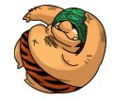 胖子其中一个姿势方向错误，应该是

